info
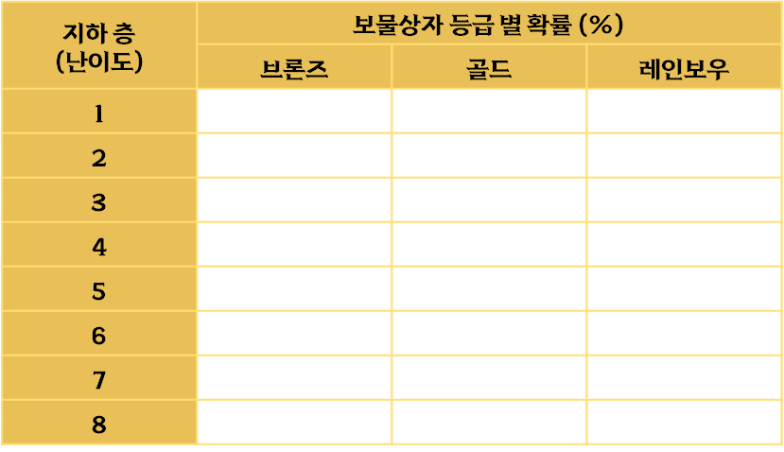
TreasureChestProbability_Table
보물 상자 등장 확률 데이터를 관리하는 테이블
보물의 방마다 확률에 의하여 등장할 보물 상자를 결정합니다.
- 데이터테이블의 확률은 기본값이며, [추천 속성]에 의해 변동된 최종 확률로 적용합니다.

column | 설명 | 데이터 형식 | 단위 | 키값 | 키값 설명 | 연관 테이블
TreasureChestProbability_GroupID | 보물 상자 등장 확률 고유 그룹 아이디 | int | - | 5000 ~ 5999 | - | -
TreasureChest_GroupID | 등장할 보물 상자 고유 그룹 아이디 | int | - | 4000 ~ 4999 | - | -
#Basement | 지하 층 (난이도) | 관리용 칼럼 (칼럼명 앞에 키값(#)을 붙여 해당 칼럼의 데이터는 읽어오지 않습니다.)
#Grade | 보물 상자 등급 | 관리용 칼럼 (칼럼명 앞에 키값(#)을 붙여 해당 칼럼의 데이터는 읽어오지 않습니다.)
Probability | 등장 확률 | float | % | - | - | -

TreasureChestProbability
보물 상자 등장 확률

